ReadMe
1. 墨西哥湾北部夏季底层水体缺氧和酸化现象几乎每年都发生。如果你是墨西哥湾夏季调查航次的首席科学家，请根据以下要求规划你的航次路线：
1. 航次站位和往年调查类似（见下左图），但在东部区域增加了一些站位（见下右图），根据历史调查数据，你已经获得了站位的相关信息（见“Stations"）
2. 你的航次将从7月15日00:00开始从LUMCON码头出发，无论你工作完成进度如何，你必须在7月30日24:00前回到LUMCON码头，以免影响下个航次的科学家用船。
3. 调查船的航行速度为8.5节。
4. 除特别说明外，所有站位均进行常规CTD调查和水样采集。
5. 在200m深度以浅，CTD采水器的投放和回收速度为20m/min；在200m深度以下，其速度为50m/min。CTD上甲板后，样品的采集所需时间为0.5小时。
5. 在站位C6R需要进行24小时定点连续观测。
6. 有沉积物研究的科学家加入你的航次，他需要在D5，E6两个站位进行沉积物耗氧速率培养实验。要求：在到达这两个站位时布放原位仪器，并在仪器布放后的24-48小时内回到原站点回收仪器，仪器布放和回收时间皆为3小时。
7. 采集样品的参数有：溶解无机碳（包含一小部分气体组分），总有机碳（无气体组分，易被污染），溶解氧，pH，叶绿素，溶解无机氮/磷；请你协调安排各参数的采样顺序

在规划路线时请注意：
1. 规划航行路线时可以增加一些航行标记点（用于确定航线但不进行调查）
2. 如果时间不足，优先确保历史重复断面的调查
3. 科考队员不是机器，请考虑他们有合适的休息时间（特别是完成一个高密度断面后）
要求：设计合理的航次站位顺序，提交1张航次路线图及其简要说明；提交一张水样采集的顺序表，同时根据海洋监测规范（国标）在表中列出各参数的测定方法（不需要具体测定步骤）。
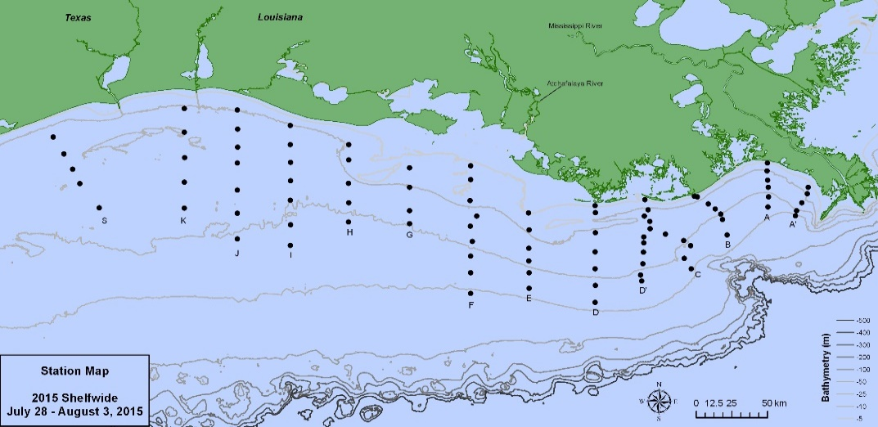
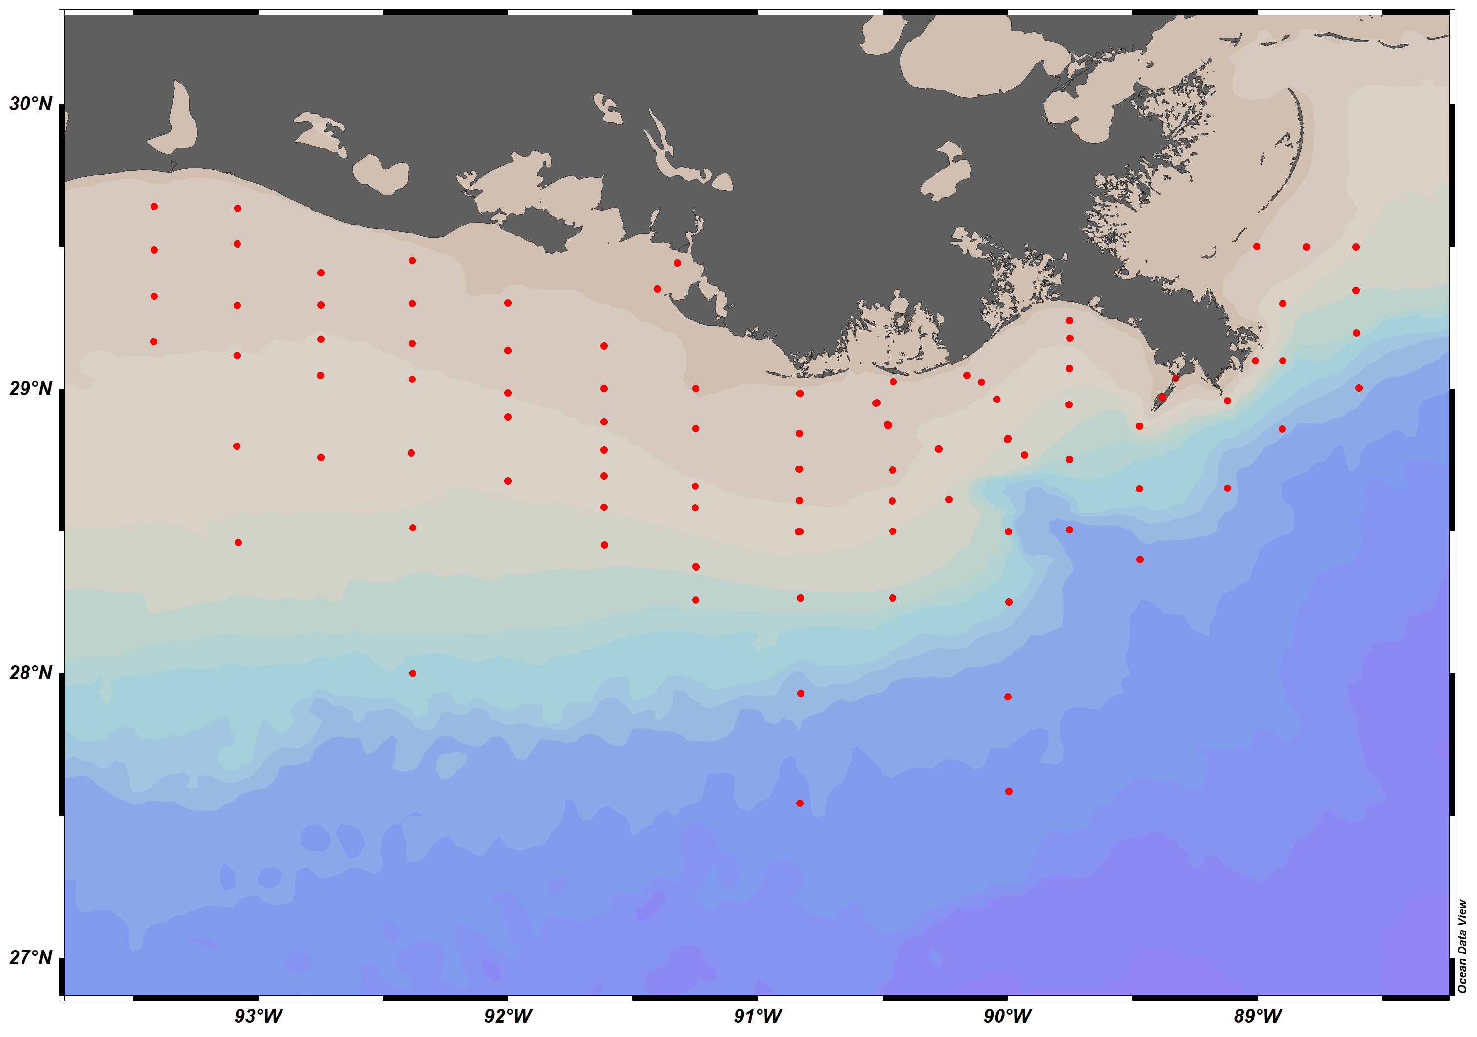

2. Congratulations! 经过辛苦的海上工作，你的航次取得了圆满的成功，获得了宝贵的数据（见“data" sheet)，请对数据用ODV进行绘图和分析。结合航次设计和结果分析撰写一个航次报告。
要求：1. 绘制实际的采样站位图，在图上标注断面名称，并标记重复观测站位D5，标注Mississippi River和Atchafalaya River
2. 在站位D5处进行了4次剖面观测，请在同一张图中绘制4次观测获得的温度，盐度，溶解氧，叶绿素，浊度随深度变化的垂直分布图，并进行简单的描述和分析。
3. 在同一张图上绘制表层各参数的分布（每个参数一个Panel），结合河流输入的影响和生物活动分析各参数的空间分布格局和变化。
4. 如果以断面D作为东西部陆架的分界线，分别在东西部陆架选择一条断面，绘制各参数的断面分布图（Section View)，分析各参数在垂直方向上的变化。
5. 在同一张图上绘制底层各参数的分布（每个参数一个Panel），绘制出缺氧区域的范围，对底层缺氧和酸化的分布进行描述。结合课程所学知识，并讨论其形成原因和控制机制。
6. 如果政府机构希望控制夏季缺氧的面积并向你咨询解决方案，你可以提供哪些建议？

